Tavlemøter Geriatrisk
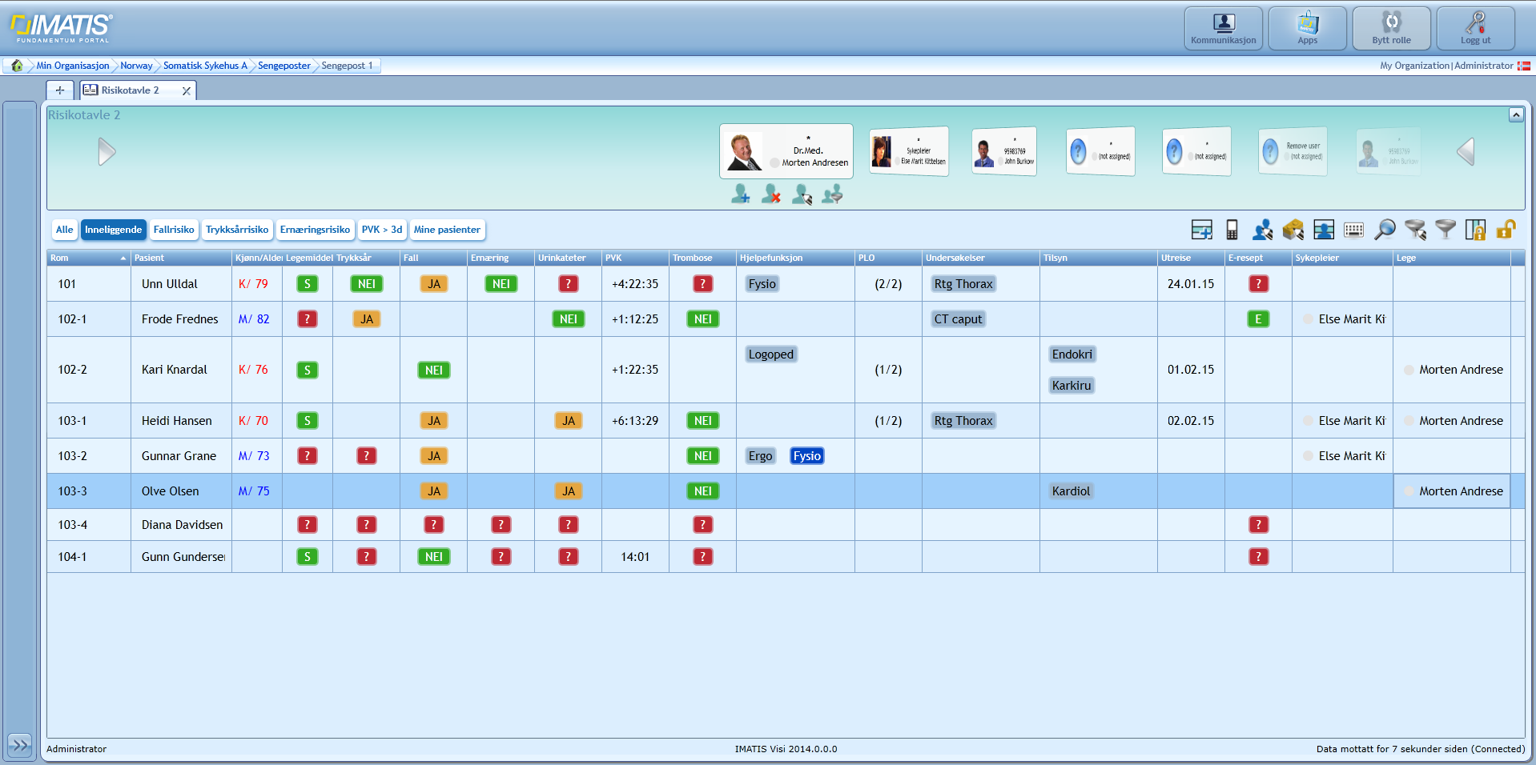
Demo | Rom | Pasient | Kjønn/Alder | Legemiddel | Trykksår | Fall | Ernæring | KAT | PVK | CVK | Trombose | Hjelpefunksjon | PLO | Undersøkelser | Tilsyn | Utreise | E-resept | Sykepleier | Lege
 | 101-1 | Unn Ulldal | K/79 | Ja/Nei/farge/dato? | Ja/Nei/farge/dato? | Ja/Nei/farge/dato? | Ja/Nei/farge/dato? | Ja/nei/vet ikke | nedtelling til skifte - mulig bruke ACTION |  | Ja/nei/vet ikke | Kodeverk over støttefunksjon FYSIO/ERGO/LOGO | ??? | Kodeverksbasert? Bestilte us. Som ikke er utført | Avd.kodeverk el.? | dato | Har/har ikke | ansv.spl | ansv.lege

30092015 | ok | ok, kan også benyttes med navn eller kolonner for kjønn (ikon eller tekst), alder | ok, kan også benyttes med navn eller kolonner for kjønn (ikon eller tekst), alder | Kolonnebetegnelse->Legemiddel, ellers ok | Kolonnebetegbnelse->Trykksår. Ønskelig å se dato for siste registrering eller Ja/Nei. Ønsker å se mulighet for å se TP samlet i en kolonne: T/F/E eksempelvis om mulig med dato? Bruke REUSE? | Kolonnebetegbnelse->Fall. Ønskelig å se dato for siste registrering eller Ja/Nei. Ønsker å se mulighet for å se TP samlet i en kolonne: T/F/E eksempelvis om mulig med dato? Bruke REUSE? | Kolonnebetegbnelse->Ernæring. Ønskelig å se dato for siste registrering eller Ja/Nei. Ønsker å se mulighet for å se TP samlet i en kolonne: T/F/E eksempelvis om mulig med dato? Bruke REUSE? | Kolonnebetegnelse->KAT. Ønsker dato for/nedtelling til skifte. Alternativt nå skiftet sist og med fargevarsling for snarlig behov for skifte. | Kolonnebetegnelse->PVK. Ønsker dato for/nedtelling til skifte. Alternativt nå skiftet sist og med fargevarsling for snarlig behov for skifte. Ønsker filter til bruk i pasientliste for PVK>3 dager(72 timer). HV har grense for 4 døgn før bytte. | Kolonnebetegnelse->CVK. Ønsker dato for/nedtelling til skifte. Alternativt nå skiftet sist og med fargevarsling for snarlig behov for skifte. Hvordan finne ut tidspunkt for skifte?? | ok | Koder: FYS, ERG, SOS, KEF, PED, LOG, Felt for fritekst. MÅ vise alle valgte elementer i celle samtidig. | Kolonnebetegnelse.->PLO. Kan man få inn PLO-meldingsinfo fra Korrespondanselogg i Classic? | Koder:- RTG thorax - RTG oversikt abdomen - RTG columna - CT caput - CT thorax - CT abdomen - MR caput - MR columna - «Fritekst» MÅ vise alle valgte elementer i celle samtidig. | Her ønskes oppslag mot fagområde+ et tilleggsfelt for fritekst der man ikke benytter fagområde. MÅ vise alle valgte elementer i celle samtidig. | ønsker ikke å være tvunget til å benytte kolonnen som henter dette fra Classic. Ønsker mulighet til å angi dato selv. | ok | ønsker ikke å være tvunget til å benytte kolonnen som henter dette fra Classic. Ønsker mulighet til å angi ansv. Spl selv. Mulig oppslag mot Healthcareparty/Terminology | ønsker ikke å være tvunget til å benytte kolonnen som henter dette fra Classic. Ønsker mulighet til å angi ansv. lege selv. Mulig oppslag mot Healthcareparty/Terminology
02102015 |  |  |  |  |  |  |  | Fjerne mulighet for Legg til… | Fjerne mulighet for Legg til… | Fjerne mulighet for Legg til…

